Sheet1
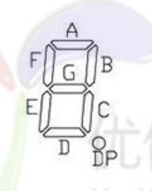
A | 0x02 | 0 | 0xAF
B | 0x08 | 1 | 0x28
C | 0x20 | 2 | 0x9B
D | 0x80 | 3 | 0xBA
E | 0x01 | 4 | 0x3C
F | 0x04 | 5 | 0xB6
G | 0x10 | 6 | 0xB7
DP | 0x40 | 7 | 0x2A
 |  | 8 | 0xBF
 |  | 9 | 0xBE

